关系图
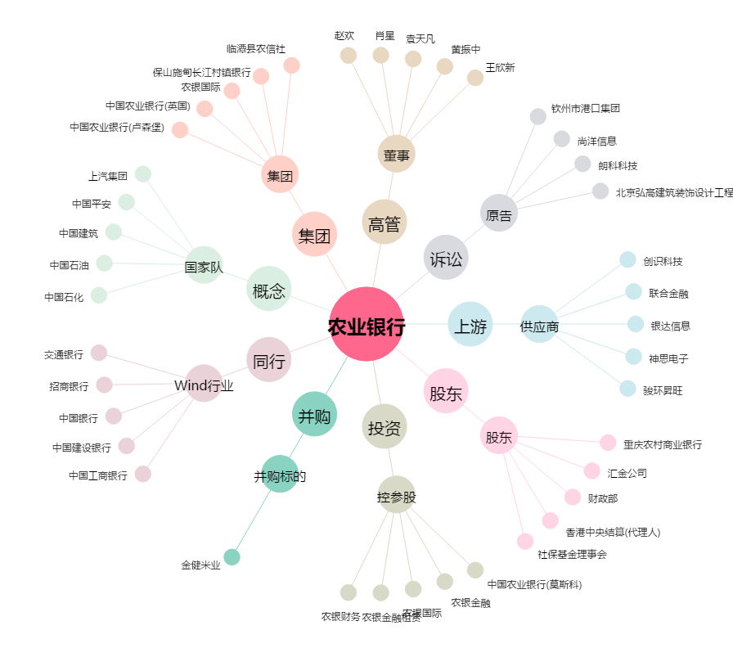
农业银行[601288.SH] - 关系概览图

